图纸信息表
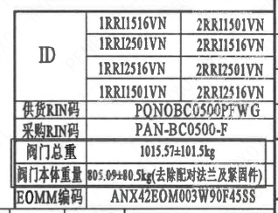
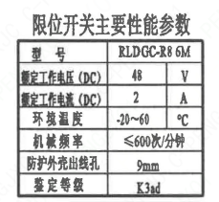
页码 | 表格名称 | 字段名称 | 字段值 | 标准字段名 | 标准字段值
1 | 阀门参数表 | ID | 1RRI1516VN,1RRI2501VN,1RRI2516VN,1RRI1501VN,2RRI1501VN,2RRI1516VN,2RRI2501VN,2RRI2516VN | 功能位置编码 | 1RRI1516VN,1RRI2501VN,1RRI2516VN,1RRI1501VN,2RRI1501VN,2RRI1516VN,2RRI2501VN,2RRI2516VN
1 | 阀门参数表 | 供货RIN码 | PONOBC0500PFWG | 供货RIN码 | PONOBC0500PFWG
1 | 阀门参数表 | 采购RIN码 | PAN-BC0500-F | 采购RIN码 | PAN-BC0500-F
1 | 阀门参数表 | 阀门总重 | 1015.57±101.5kg
1 | 阀门参数表 | 阀门本体重量 | 805.09+80.5kg（去除配对法兰及紧固件）
1 | 阀门参数表 | EOMM编码 | ANX42EOM003W90F45SS
1 | 主要性能参数 | 公称尺寸 | DN500 | 阀门入口口径 | DN500
 |  |  |  | 阀门出口口径 | DN500
1 | 主要性能参数 | 压力等级 | 150Lb
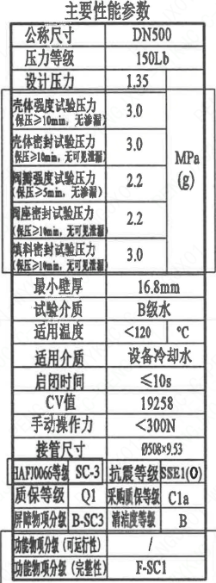
1 | 主要性能参数 | 工作压力 | 1.35
1 | 主要性能参数 | 壳体强度试验压力（保压≥10min，无渗漏） | 3.0
1 | 主要性能参数 | 壳体密封试验压力（保压≥10min，无可见泄漏） | 3.0
1 | 主要性能参数 | 阀瓣强度试验压力（保压≥5min，无渗漏） | 2.2
1 | 主要性能参数 | 阀座密封试验压力（保压≥10min，无可见泄漏） | 2.2
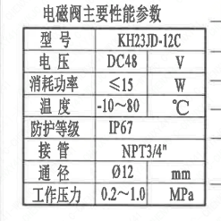
1 | 主要性能参数 | 填料密封试验压力（保压≥10min，无可见泄漏） | 3.0
1 | 主要性能参数 | 最小壁厚 | 16.8mm
1 | 主要性能参数 | 试验介质 | B级水
1 | 主要性能参数 | 适用温度 | ＜120
1 | 主要性能参数 | 适用介质 | 设备冷却水 | 流体介质 | N
1 | 主要性能参数 | 启闭时间 | ≤10s
1 | 主要性能参数 | Cv值 | 19258 | 设计要求流量系数 | 19258
1 | 主要性能参数 | 手动操作力 | ＜300N
1 | 主要性能参数 | 接管尺寸 | ∅508×9.5 | 入口接管外径 | 508
 |  |  |  | 入口接管壁厚 | 9.5
 |  |  |  | 出口接管外径 | 508
 |  |  |  | 出口接管壁厚 | 9.5
1 | 主要性能参数 | HAF J0066等级 | SC-3 | 核安全等级（阀门本体） | SC-3
1 | 主要性能参数 | 抗震等级 | SSE1(O) | 抗震要求 | SSE1
 |  |  |  | 抗震分类 | O
1 | 主要性能参数 | 质保等级 | Q1 | 物项质保等级 | Q1
1 | 主要性能参数 | 采购质保等级 | C1a
1 | 主要性能参数 | 屏障物项分级 | B-SC3 | 屏障物项分级 | B-SC3
1 | 主要性能参数 | 清洁度等级 | B | 清洁度等级 | B
1 | 主要性能参数 | 功能物项分级（可运行性） | / | 功能物项分级（可运行性）
1 | 主要性能参数 | 功能物项分级（完整性） | F-SC1 | 功能物项分级（完整性） | F-SC1
1 | 阀门重心信息表 | 整机重心位置 | （-50,70,350）
1 | 限位开关主要性能参数 | 型号 | RLDGC-R8 6M
1 | 限位开关主要性能参数 | 额定工作电压（DC） | 48
1 | 限位开关主要性能参数 | 额定工作电流（DC） | 2
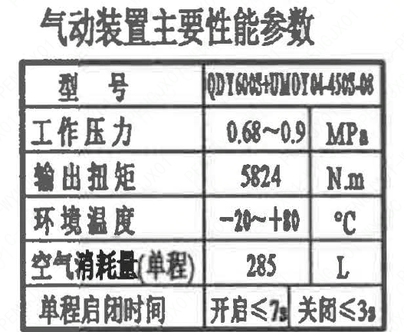
1 | 限位开关主要性能参数 | 环境温度 | -20~60
1 | 限位开关主要性能参数 | 机械频率 | ≤600次/分钟
1 | 限位开关主要性能参数 | 防护外壳出线孔 | 9mm
1 | 限位开关主要性能参数 | 限位开关鉴定等级 | K3ad | 限位开关鉴定程序 | K3ad
1 | 气动装置主要性能参数 | 型号 | QDY600S+UMOY04-450S-08
1 | 气动装置主要性能参数 | 工作压力 | 0.68~0.9
1 | 气动装置主要性能参数 | 输出扭矩 | 5824
1 | 气动装置主要性能参数 | 环境温度 | -20~+80
1 | 气动装置主要性能参数 | 空气消耗量（单程） | 285
1 | 气动装置主要性能参数 | 单程启闭时间 | 开启≤7s,关闭≤3s
1 | 电磁阀主要性能参数 | 型号 | KH23JD-12C
1 | 电磁阀主要性能参数 | 电压 | DC48
1 | 电磁阀主要性能参数 | 消耗功率 | ≤15
1 | 电磁阀主要性能参数 | 温度 | -10~80
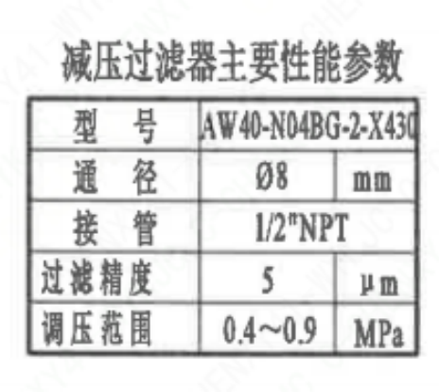
1 | 电磁阀主要性能参数 | 防护等级 | IP67
1 | 电磁阀主要性能参数 | 接管 | NPT3/4"
1 | 电磁阀主要性能参数 | 通径 | ∅12
1 | 电磁阀主要性能参数 | 工作压力 | 0.2~1.0
1 | 减压过滤器主要性能参数 | 型号 | AW40-N04BG-2-X430
1 | 减压过滤器主要性能参数 | 通径 | ∅8
1 | 减压过滤器主要性能参数 | 接管 | 1/2"NPT
1 | 减压过滤器主要性能参数 | 过滤精度 | 5
1 | 减压过滤器主要性能参数 | 调压范围 | 0.4~0.9

材料清单
页码 | 序号 | 幅面 | 代号 | 名称 | 数量 | 材料 | 单件 | 总计 | 备注
1 | 1 |  | LNB31-2007 | 减摩调整垫40 | 1 | ZCuAl10Fe3Ⅱ | 0.010 | 0.010
1 | 2 |  | GB/T 5781-2016 | 螺栓 M10×25 | 6 | 42CrMo4 | 0.020 | 0.120 | M5110;磷化;G-Q1
1 | 3 |  | GB/T 855-1988 | 垫圈10 | 6 | 304 | 0.010 | 0.060
1 | 4 |  | LNP12-2010 | 端盖117 | 1 | P280GH | 1.510 | 1.510 | M1122;G-Q3
1 | 5 |  | LNP06-2010 | O形圈71×3.5 | 1 | EPDM | 0.010 | 0.010
1 | 6 |  | LNP11-2010 | 对开圆环45 | 1 | ZCuAl10Fe3Ⅱ | 0.190 | 0.190
1 | 7 |  | LNP09-2010 | 轴承Ⅲ55×55 | 1 | ZCuAl10Fe3Ⅱ | 0.440 | 0.440
1 | 8 |  | LNP05-2010 | 下阀轴500-N3 | 1 | X6CrNiCu17-04 | 4.100 | 4.100 | M5110;G-Q3
1 | 9 |  | LNP02-2010 | 蝶板500-150-N3 | 1 | Z3CN20-09M | 37.500 | 37.500 | M3402
1 | 10 |  | BLNP04-2010 | 阀轴500-N3 | 1 | X6CrNiCu17-04 | 7.450 | 7.450 | M5110;G-Q3
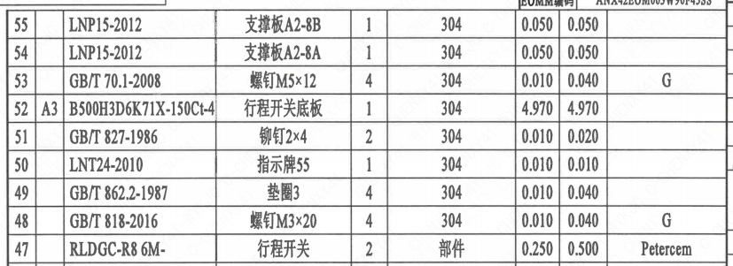
1 | 11 |  | LNP03-2010 | 阀座500 | 1 | EPDM | 5.040 | 5.040
1 | 12 | A2 | B500H3D6K71X-150Ct-1 | 阀体 | 1 | 20Mn5M | 80.000 | 80.000 | M1112
1 | 13 |  | LNP08-2010 | 轴承Ⅱ55×52 | 1 | ZCuAl10Fe3Ⅱ | 0.750 | 0.750
1 | 14 |  | LNP06-2010 | O形圈71×3.5 | 1 | EPDM | 0.010 | 0.010
1 | 15 |  | LNP06-2010 | O形圈61×3.5 | 2 | EPDM | 0.010 | 0.020
1 | 16 |  | GB/T 1096-2003 | 键16×90 | 2 | 45 | 0.110 | 0.220
1 | 17 |  | GB/T 9125-2010 | 螺柱 M20×85 | 8 | 35CrMoA | 0.170 | 1.360 | 磷化;G
1 | 18 |  | GB/T 6170-2015 | 螺母 M20 | 8 | 45 | 0.050 | 0.400 | 磷化;G
1 | 19 |  | GB/T 855-1988 | 垫圈20 | 8 | 304 | 0.160 | 1.280
1 | 20 |  | LNP10-2010 | 垫块56 | 1 | 304 | 0.930 | 0.930
1 | 21 |  | GB/T 70.1-2008 | 铆钉 M6×12 | 4 | 304 | 0.010 | 0.040 | G
1 | 22 |  | LNP11-2010 | 对开圆环45 | 1 | ZCuAl10Fe3Ⅱ | 0.190 | 0.190
1 | 23 |  | LNP07-2010 | 轴承Ⅰ55×60 | 1 | ZCuAl10Fe3Ⅱ | 0.440 | 0.440
1 | 24 |  | LNP20-2016 | 配对法兰500B-150-N3 | 2 | P280GH | 87.800 | 175.600 | M1122
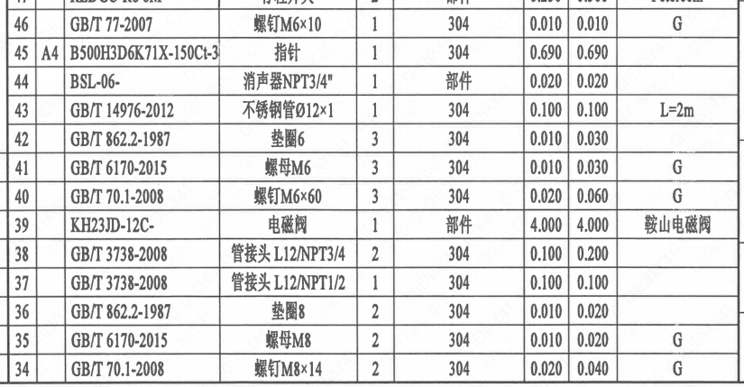
1 | 25 |  | GB/T 9125-2010 | 螺柱 M30×300 | 16 | 42CrMo4 | 1.400 | 22.400 | M5110;磷化;G-Q1
1 | 26 |  | GB/T 9125-2010 | 螺柱 M30×130 | 8 | 42CrMo4 | 0.610 | 4.880 | M5110;磷化;G-Q1
1 | 27 |  | GB/T 6170-2015 | 螺母 M30 | 40 | C45E | 0.180 | 7.199 | M5120;磷化;G-Q1
1 | 28 |  | GB/T 855-1988 | 垫圈30 | 40 | 304 | 0.010 | 0.400
1 | 29 |  | GB/T 119.2-2000 | 销10×22 | 2 | 420 | 0.010 | 0.020
1 | 30 | A4 | B500H3D6K71X-150Ct-2 | 标牌 | 1 | 304 | 0.010 | 0.010
1 | 31 |  | GB/T 827-1986 | 铆钉2×4 | 4 | 304 | 0.010 | 0.040
1 | 32 |  | QDY600S+UMOY04- | 气动装置 | 1 | 部件 | 650.000 | 650.000
1 | 33 |  | AW40-N04BG-2-X430- | 减压过滤器 | 1 | 部件 | 1.500 | 1.500 | SMC
1 | 34 |  | GB/T 70.1-2008 | 螺钉 M8×14 | 2 | 304 | 0.020 | 0.040 | G
1 | 35 |  | GB/T 6170-2015 | 螺母 M8 | 2 | 304 | 0.010 | 0.020 | G
1 | 36 |  | GB/T 862.2-1987 | 垫圈8 | 2 | 304 | 0.010 | 0.020
1 | 37 |  | GB/T 3738-2008 | 管接头 L12/NPT1/2 | 1 | 304 | 0.100 | 0.100
1 | 38 |  | GB/T 3738-2008 | 管接头 L12/NPT3/4 | 2 | 304 | 0.100 | 0.200
1 | 39 |  | KH23JD-12C- | 电磁阀 | 1 | 部件 | 4.000 | 4.000 | 鞍山电磁阀
1 | 40 |  | GB/T 70.1-2008 | 螺钉 M6×60 | 3 | 304 | 0.020 | 0.060 | G
1 | 41 |  | GB/T 6170-2015 | 螺母 M6 | 3 | 304 | 0.010 | 0.030 | G
1 | 42 |  | GB/T 862.2-1987 | 垫圈6 | 3 | 304 | 0.010 | 0.030
1 | 43 |  | GB/T 14976-2012 | 不锈钢管Ø12×1 | 1 | 304 | 0.100 | 0.100 | L=2m
1 | 44 |  | BSL-06- | 消声器NPT3/4" | 1 | 部件 | 0.020 | 0.020
1 | 45 | A4 | B500H3D6K71X-150Ct-3 | 指针 | 1 | 304 | 0.690 | 0.690
1 | 46 |  | GB/T 77-2007 | 螺钉 M6×10 | 1 | 304 | 0.010 | 0.010 | G
1 | 47 |  | RLDGC-R8 6M- | 行程开关 | 2 | 部件 | 0.250 | 0.500 | Petercem
1 | 48 |  | GB/T 818-2016 | 螺钉 M3×20 | 4 | 304 | 0.010 | 0.040 | G
1 | 49 |  | GB/T 862.2-1987 | 垫圈3 | 4 | 304 | 0.010 | 0.040
1 | 50 |  | LNT24-2010 | 指示牌55 | 1 | 304 | 0.010 | 0.010
1 | 51 |  | GB/T 827-1986 | 铆钉2×4 | 2 | 304 | 0.010 | 0.020
1 | 52 | A3 | B500H3D6K71X-150Ct-4 | 行程开关底板 | 1 | 304 | 4.970 | 4.970
1 | 53 |  | GB/T 70.1-2008 | 螺钉 M5×12 | 4 | 304 | 0.010 | 0.040 | G
1 | 54 |  | LNP15-2012 | 支撑板A2-8A | 1 | 304 | 0.050 | 0.050
1 | 55 |  | LNP15-2012 | 支撑板A2-8B | 1 | 304 | 0.050 | 0.050
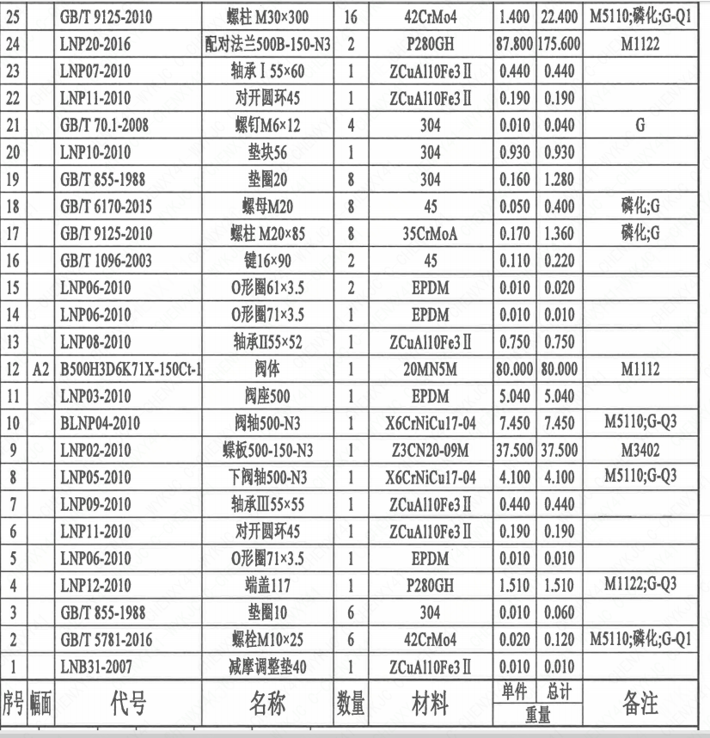
1 | 56 |  | GB/T 70.1-2000 | 螺钉 M5×8 | 4 | 304 | 0.020 | 0.080 | G
1 | 57 |  | LNP63-2016 | 固定板B | 2 | 304 | 0.010 | 0.020
1 | 58 |  | GB/T 70.1-2000 | 螺钉 M5×8 | 4 | 304 | 0.020 | 0.080 | G
1 | 59 | A4 | B500H3D6K71X-150Ct-5 | 轴孔加工图 | 1 | 用于QDY600S+UMOY04-450S-08 | 0.000 | 0.000
1 | 60 |  | GB/T 3733-2008 | 管接头 L12/NPT1 | 1 | 304 | 0.100 | 0.100
1 | 61 |  | BSL-08- | 消声器 NPT1" | 1 | 部件 | 0.020 | 0.020
1 | 62 |  | LNP36-2020 | 流向指示牌 B10×32 | 1 | 304 | 0.010 | 0.010
1 | 63 |  | GB/T 827-1986 | 铆钉2×4 | 2 | 304 | 0.010 | 0.020

技术要求
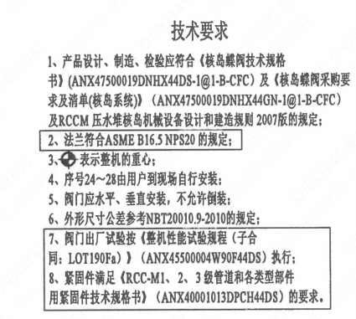
页码 | 字段名称 | 内容
1 | 技术要求-1 | 1、产品设计、制造、检验应符合《核岛蝶阀技术规格书》（ANX47500019DNHX44DS-1@1-B-CFC）及《核岛蝶阀采购要求及清单（核岛系统）（ANX47500019DNHX44GN-1@1-B-CFC）及RCCM压水堆核岛机械设备设计和建造规则2007版的规定；
1 | 技术要求-2 | 2、法兰符合ASME B16.5NPS20 的规定；
1 | 技术要求-3 | 3、表示整机的重心；
1 | 技术要求-4 | 4、序号24~28由用户到现场自行安装；
1 | 技术要求-5 | 5、阀门应水平、垂直安装，不允许倒装；
1 | 技术要求-6 | 6、外形尺寸公差参考NBT20010.9-2010的规定；
1 | 技术要求-7 | 7、阀门出厂试验按《整机性能试验规程（子合同：LOT190Fa））（ANX45500004W90F44DS） 执行；
1 | 技术要求-8 | 8、紧固件满足《RCC-M1、2、3级管道和各类型部件用紧固件技术规格书》（ANX40001013DPCH44DS）的要求。
1 | 采购要求及清单文件编码 | ANX47500019DNHX44GN

图签栏
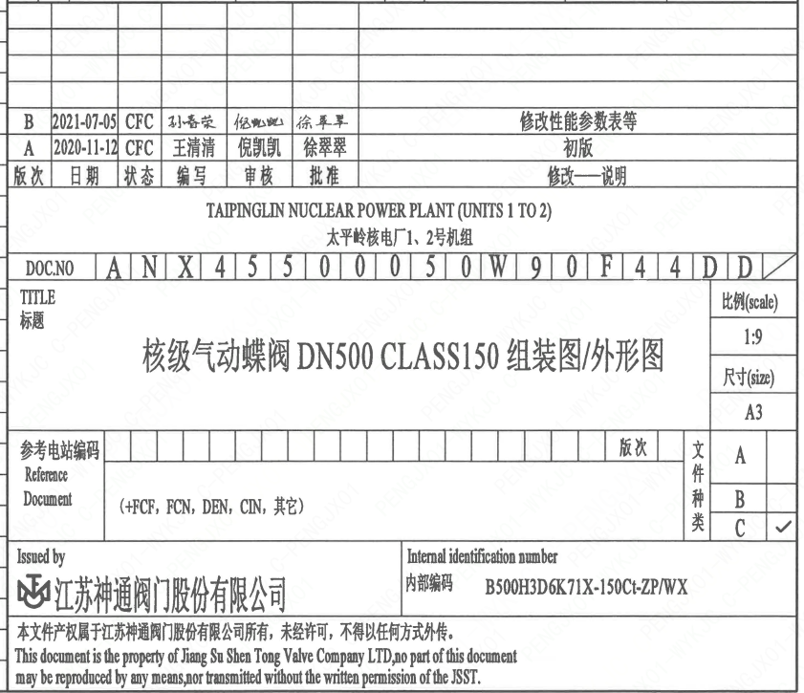
页码 | 文件编码 | 卷标 | 标题 | 参考文件编码 | 参考电站编码版次
1 | ANX45500050W90F44DD |  | 核级气动蝶阀DN500 CLASS150组装图/外形图

